CU_001
Diagramas del caso de uso
ID | CU_001

NOMBRE | Alta Producto

REQUERIMIENTOS FUNCIONALES | ACT-1

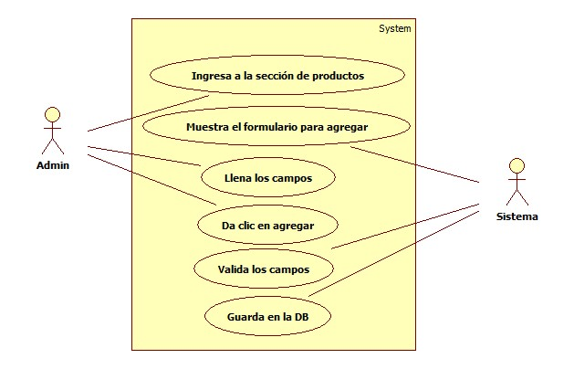

DATOS OBLIGATORIOS
DESCRIPCION
ID | CU_001

NOMBRE | Alta Producto

REQUERIMIENTOS FUNCIONALES | ACT-1

RESPONSABLE | Lilia Isabel Rojas Noguez [LIRN]

ACTUALIZADO POR | Lilia Isabel Rojas Noguez [LIRN]

FECHA DE CREACION | 24/01/2017 |  | FECHA DE ULTIMA ACTUALIZACION: |  | 2017-02-09

ACTORES | 1. Admin 2.Sistema

DESCRIPCION | El administradror dará de alta productos capturando sus respectivos datos.

EVENTO ACTIVADOR | El administrador dará de alta productos en la base de datos para tener un mejor control de los mismos.

PRECONDICIONES | El administrador de la empresa tendrá que tener a la mano la información necesaria para dar de alta los productos que decea dar de alta.

POSCONDICIONES | El administrador tendrá que verificar que los productos dados de alta se ayan ingresado correctamente.

FLUJO NORMAL | PASO | ACTOR |  | ACCION

 | 1 | Administrador |  | Ingresa a la sección de productos.

 | 2 | Sistema |  | Muestra el formulario para agregar.

 | 3 | Administrador |  | Llena los campos.

 | 4 | Administrador |  | Da clic en agregar.

 | 5 | Sistema |  | Valida los campos.

 | 6 | Sistema |  | Guarda en la BD.

 | PASO | ACTOR |  | ACCION

Flujos alternativos | 1 | Administrador |  | No cuenta con los permisos necesarios.

 | 2 | Administrador |  | Ha olvidado su password.

 | 3 | Administrador |  | No ha sido registrado.

CU_002
Diagramas del caso de uso
ID | CU_002

NOMBRE | Alta Proveedor

REQUERIMIENTOS FUNCIONALES | ACT-2

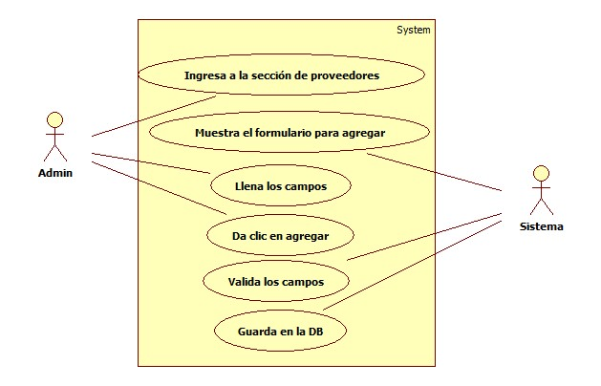

DATOS OBLIGATORIOS
DESCRIPCION
ID | CU_002

NOMBRE | Alta Proveedor

REQUERIMIENTOS FUNCIONALES | ACT-2

RESPONSABLE | Lilia Isabel Rojas Noguez [LIRN]

ACTUALIZADO POR | Lilia Isabel Rojas Noguez [LIRN]

FECHA DE CREACION | 24/01/2017 |  | FECHA DE ULTIMA ACTUALIZACION: |  | 2017-02-09

ACTORES | 1. Admin 2.Sistema

DESCRIPCION | El administrador dará de alta proveedores capturando sus respectivos datos.

EVENTO ACTIVADOR | El administrador dará de alta proveedores en la base de datos para tener un mejor control de los mismos.

PRECONDICIONES | El administrador de la empresa tendrá que tener a la mano la información necesaria para dar de alta los proveedores que decea dar de alta.

POSCONDICIONES | El administrador tendrá que verificar que los proveedores dados de alta se ayan ingresado correctamente.

FLUJO NORMAL | PASO | ACTOR |  | ACCION

 | 1 | Administrador |  | Ingresa a la sección de proveedores.

 | 2 | Sistema |  | Muestra el formulario para agregar.

 | 3 | Administrador |  | Llena los campos.

 | 4 | Administrador |  | Da clic en agregar.

 | 5 | Sistema |  | Valida los campos.

 | 6 | Sistema |  | Guarda en la DB.

 | PASO | ACTOR |  | ACCION

Flujos alternativos | 1 | Administrador |  | No cuenta con los permisos necesarios.

 | 2 | Administrador |  | Ha olvidado su password.

 | 3 | Administrador |  | No ha sido registrado.

CU_003
Diagramas del caso de uso
ID | CU_003

NOMBRE | Alta Venta

REQUERIMIENTOS FUNCIONALES | ACT-3

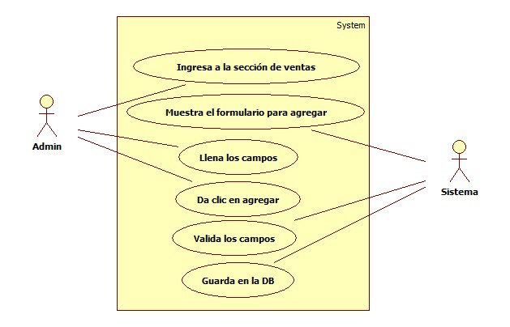

DATOS OBLIGATORIOS
DESCRIPCION
ID | CU_003

NOMBRE | Alta Venta

REQUERIMIENTOS FUNCIONALES | ACT-3

RESPONSABLE | Lilia Isabel Rojas Noguez [LIRN]

ACTUALIZADO POR | Lilia Isabel Rojas Noguez [LIRN]

FECHA DE CREACION | 24/01/2017 |  | FECHA DE ULTIMA ACTUALIZACION: |  | 2017-02-09

ACTORES | 1. Admin 2.Sistema

DESCRIPCION | El administrador dará de alta ventas capturando sus respectivos datos.

EVENTO ACTIVADOR | El administrador dará de alta ventas en la base de datos para tener un mejor control de las mismas.

PRECONDICIONES | El administrador de la empresa tendrá que tener a la mano la información necesaria para dar de alta la venta que decea dar de alta.

POSCONDICIONES | El administrador tendrá que verificar que las ventas dadas de alta se ayan ingresado correctamente.

FLUJO NORMAL | PASO | ACTOR |  | ACCION

 | 1 | Administrador |  | Ingresa a la sección de ventas.

 | 2 | Sistema |  | Muestra el formulario para agregar.

 | 3 | Administrador |  | Llena los campos.

 | 4 | Administrador |  | Da clic en agregar.

 | 5 | Sistema |  | Valida los campos.

 | 6 | Sistema |  | Guarda en la DB.

 | PASO | ACTOR |  | ACCION

Flujos alternativos | 1 | Administrador |  | No cuenta con los permisos necesarios.

 | 2 | Administrador |  | Ha olvidado su password.

 | 3 | Administrador |  | No ha sido registrado.

CU_004
Diagramas del caso de uso
ID | CU_004

NOMBRE | Baja Producto

REQUERIMIENTOS FUNCIONALES | ACT-4

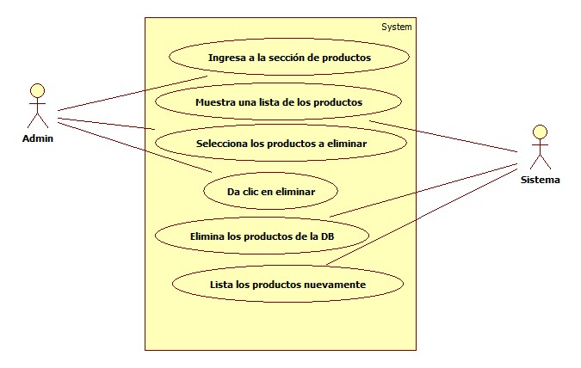

DATOS OBLIGATORIOS
DESCRIPCION
ID | CU_004

NOMBRE | Baja Producto

REQUERIMIENTOS FUNCIONALES | ACT-4

RESPONSABLE | Lilia Isabel Rojas Noguez [LIRN]

ACTUALIZADO POR | Lilia Isabel Rojas Noguez [LIRN]

FECHA DE CREACION | 24/01/2017 |  | FECHA DE ULTIMA ACTUALIZACION: |  | 2017-02-09

ACTORES | 1. Admin 2.Sistema

DESCRIPCION | El administrador dará de baja productos verificando sus respectivos datos.

EVENTO ACTIVADOR | El administrador dará de baja productos en la base de datos para tener un mejor control de los mismos.

PRECONDICIONES | El administrador de la empresa tendrá que tener a la mano la información necesaria para dar de baja el producto que decea dar de baja.

POSCONDICIONES | El administrador tendrá que verificar que los productos dados de baja se ayan eliminado correctamente.

FLUJO NORMAL | PASO | ACTOR |  | ACCION

 | 1 | Administrador |  | Ingresa a la sección de productos.

 | 2 | Sistema |  | Muestra una lista de los productos.

 | 3 | Administrador |  | Selecciona los productos a eliminar.

 | 4 | Administrador |  | Da clic en eliminar.

 | 5 | Sistema |  | Elimina los productos de la DB.

 | 6 | Sistema |  | Lista los productos nuevamente.

 | PASO | ACTOR |  | ACCION

Flujos alternativos | 1 | Administrador |  | No cuenta con los permisos necesarios.

 | 2 | Sistema |  | No responde.

 | 3 | Administrador |  | No ha sido registrado.

CU_005
Diagramas del caso de uso
ID | CU_005

NOMBRE | Baja Proveedor

REQUERIMIENTOS FUNCIONALES | ACT-5

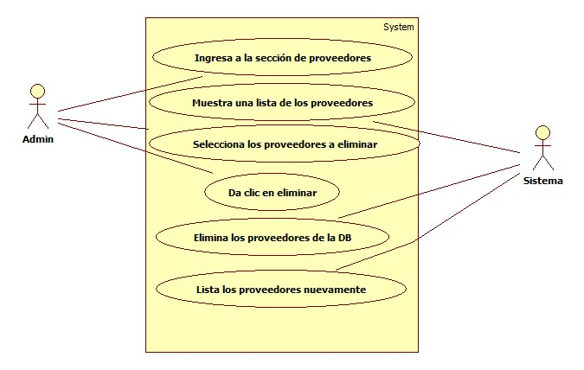

DATOS OBLIGATORIOS
DESCRIPCION
ID | CU_005

NOMBRE | Baja Proveedor

REQUERIMIENTOS FUNCIONALES | ACT-5

RESPONSABLE | Lilia Isabel Rojas Noguez [LIRN]

ACTUALIZADO POR | Lilia Isabel Rojas Noguez [LIRN]

FECHA DE CREACION | 24/01/2017 |  | FECHA DE ULTIMA ACTUALIZACION: |  | 2017-02-09

ACTORES | 1. Admin 2.Sistema

DESCRIPCION | El administrador dará de baja proveedores verificando sus respectivos datos.

EVENTO ACTIVADOR | El administrador dará de baja proveedores en la base de datos para tener un mejor control de los mismos.

PRECONDICIONES | El administrador de la empresa tendrá que tener a la mano la información necesaria para dar de baja el proveedor que decea dar de baja.

POSCONDICIONES | El administrador tendrá que verificar que los proveedores dados de baja se ayan eliminado correctamente.

FLUJO NORMAL | PASO | ACTOR |  | ACCION

 | 1 | Administrador |  | Ingresa a la sección de proveedores.

 | 2 | Sistema |  | Muestra una lista de los provedores.

 | 3 | Administrador |  | Selecciona los proveedores a eliminar.

 | 4 | Administrador |  | Da clic en eliminar.

 | 5 | Sistema |  | Elimina los proveedores de la DB.

 | 6 | Sistema |  | Lista los proveedores nuevamente.

 | PASO | ACTOR |  | ACCION

Flujos alternativos | 1 | Administrador |  | No cuenta con los permisos necesarios.

 | 2 | Sistema |  | No responde.

 | 3 | Administrador |  | No ha sido registrado.

CU_006
Diagramas del caso de uso
ID | CU_006

NOMBRE | Baja Ventas

REQUERIMIENTOS FUNCIONALES | ACT-6

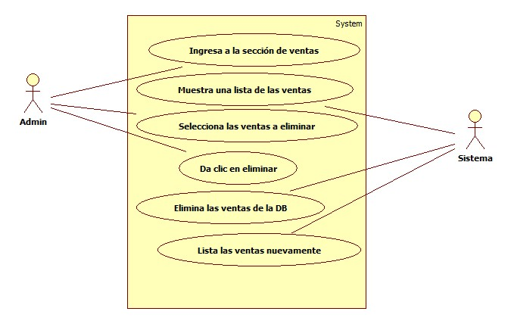

DATOS OBLIGATORIOS
DESCRIPCION
ID | CU_006

NOMBRE | Baja Ventas

REQUERIMIENTOS FUNCIONALES | ACT-6

RESPONSABLE | Lilia Isabel Rojas Noguez [LIRN]

ACTUALIZADO POR | Lilia Isabel Rojas Noguez [LIRN]

FECHA DE CREACION | 24/01/2017 |  | FECHA DE ULTIMA ACTUALIZACION: |  | 2017-02-09

ACTORES | 1. Admin 2.Sistema

DESCRIPCION | El administradror dará de baja ventas verificando sus respectivos datos.

EVENTO ACTIVADOR | El administrador dará de baja ventas en la base de datos para tener un mejor control de las mismas.

PRECONDICIONES | El administrador de la empresa tendrá que tener a la mano la información necesaria para dar de baja la venta que decea dar de baja.

POSCONDICIONES | El administrador tendrá que verificar que las ventas dadas de baja se ayan eliminado correctamente.

FLUJO NORMAL | PASO | ACTOR |  | ACCION

 | 1 | Administrador |  | Ingresa a la sección de ventas.

 | 2 | Sistema |  | Muestra una lista de las ventas.

 | 3 | Administrador |  | Selecciona las ventas a eliminar.

 | 4 | Administrador |  | Da clic en eliminar.

 | 5 | Sistema |  | Elimina las ventas de la DB.

 | 6 | Sistema |  | Lista las ventas nuevamente.

 | PASO | ACTOR |  | ACCION

Flujos alternativos | 1 | Administrador |  | No cuenta con los permisos necesarios.

 | 2 | Sistema |  | No responde.

 | 3 | Administrador |  | No ha sido registrado.

CU_007
Diagramas del caso de uso
ID | CU_007

NOMBRE | Consulta Producto

REQUERIMIENTOS FUNCIONALES | ACT-7

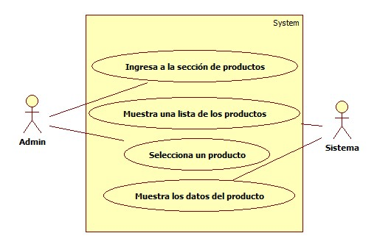

DATOS OBLIGATORIOS
DESCRIPCION
ID | CU_007

NOMBRE | Consulta Producto

REQUERIMIENTOS FUNCIONALES | ACT-7

RESPONSABLE | Lilia Isabel Rojas Noguez [LIRN]

ACTUALIZADO POR | Lilia Isabel Rojas Noguez [LIRN]

FECHA DE CREACION | 24/01/2017 |  | FECHA DE ULTIMA ACTUALIZACION: |  | 2017-02-09

ACTORES | 1. Admin 2.Sistema

DESCRIPCION | El administrador consultará productos ingresados en la base de datos.

EVENTO ACTIVADOR | El administrador consultará productos ingresados en la base de datos, para tener un mejor control de los mismos.

PRECONDICIONES | El administrador de la empresa tendrá que tener a la mano la información necesaria para consultar el producto que decea consultar.

POSCONDICIONES | El administrador consultará los productos para ver que todo este en orden.

FLUJO NORMAL | PASO | ACTOR |  | ACCION

 | 1 | Administrador |  | Ingresa a la sección de productos.

 | 2 | Sistema |  | Muestra una lista de los productos.

 | 3 | Administrador |  | Selecciona un producto.

 | 4 | Sistema |  | Muestra los datos del producto.

 | PASO | ACTOR |  | ACCION

Flujos alternativos | 1 | Administrador |  | No cuenta con permisos necesarios.

 | 2 | Sistema |  | No responde.

 | 3 | Administrador |  | No ha sido registrado.

CU_008
Diagramas del caso de uso
ID | CU_008

NOMBRE | Consulta Proveedor

REQUERIMIENTOS FUNCIONALES | ACT-8

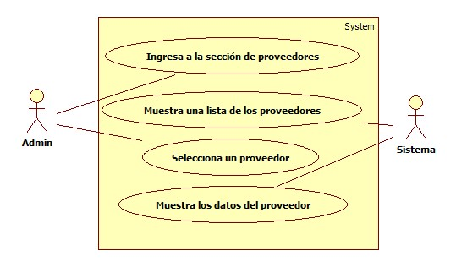

DATOS OBLIGATORIOS
DESCRIPCION
ID | CU_008

NOMBRE | Consulta Proveedor

REQUERIMIENTOS FUNCIONALES | ACT-8

RESPONSABLE | Lilia Isabel Rojas Noguez [LIRN]

ACTUALIZADO POR | Lilia Isabel Rojas Noguez [LIRN]

FECHA DE CREACION | 24/01/2017 |  | FECHA DE ULTIMA ACTUALIZACION: |  | 2017-02-09

ACTORES | 1. Admin 2.Sistema

DESCRIPCION | El administrador consultará proveedores ingresados en la base de datos.

EVENTO ACTIVADOR | El administrador consultará proveedores ingresados en la base de datos, para tener un mejor control de los mismos.

PRECONDICIONES | El administrador de la empresa tendrá que tener a la mano la información necesaria para consultar el proveedor que decea consultar.

POSCONDICIONES | El administrador consultará los proveedores para ver que todo este en orden.

FLUJO NORMAL | PASO | ACTOR |  | ACCION

 | 1 | Administrador |  | Ingresa a la sección de proveedor.

 | 2 | Sistema |  | Muestra una lista de los proveedores.

 | 3 | Administrador |  | Selecciona un proveedor.

 | 4 | Sistema |  | Muestra los datos del proveedor.

 | PASO | ACTOR |  | ACCION

Flujos alternativos | 1 | Administrador |  | No cuenta con permisos necesarios.

 | 2 | Sistema |  | No responde.

 | 3 | Administrador |  | No ha sido registrado.

CU_009
Diagramas del caso de uso
ID | CU_009

NOMBRE | Editar Producto

REQUERIMIENTOS FUNCIONALES | ACT-9

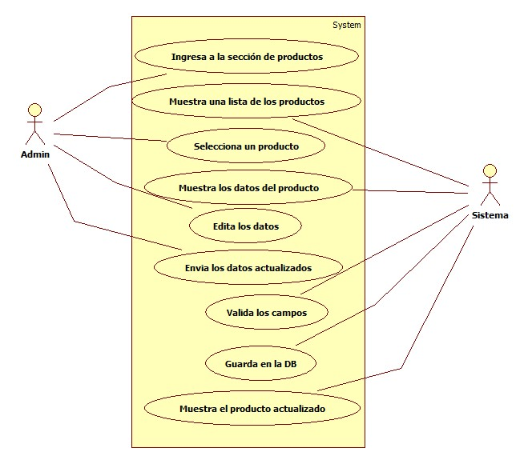

DATOS OBLIGATORIOS
DESCRIPCION
ID | CU_009

NOMBRE | Editar Producto

REQUERIMIENTOS FUNCIONALES | ACT-9

RESPONSABLE | Lilia Isabel Rojas Noguez [LIRN]

ACTUALIZADO POR | Lilia Isabel Rojas Noguez [LIRN]

FECHA DE CREACION | 24/01/2017 |  | FECHA DE ULTIMA ACTUALIZACION: |  | 2017-02-09

ACTORES | 1. Admin 2.Sistema

DESCRIPCION | El administrador editará productos ingresados en la base de datos.

EVENTO ACTIVADOR | El administrador editará productos ingresados en la base de datos, para tener un mejor control de los mismos.

PRECONDICIONES | El administrador de la empresa tendrá que tener a la mano la información necesaria para editar el producto que decea editar.

POSCONDICIONES | El administrador editará los productos para corregir cualquier anomalia.

FLUJO NORMAL | PASO | ACTOR |  | ACCION

 | 1 | Administrador |  | Ingresa a la sección de productos.

 | 2 | Sistema |  | Muestra una lista de los productos.

 | 3 | Administrador |  | Selecciona un producto.

 | 4 | Sistema |  | Muestra los datos del producto.

 | 5 | Administrador |  | Edita los datos.

 | 6 | Administrador |  | Envia los datos actualizados.

 | 7 | Sistema |  | Valida los datos

 | 8 | Sistema |  | Guarda en la DB.

 | 9 | Sistema |  | Muestra el producto actualizado.

 | PASO | ACTOR |  | ACCION

Flujos alternativos | 1 | Administrador |  | No cuenta con permisos necesarios.

 | 2 | Sistema |  | No responde.

 | 3 | Administrador |  | No ha sido registrado.

CU_010
Diagramas del caso de uso
ID | CU_010

NOMBRE | Editar Proveedor

REQUERIMIENTOS FUNCIONALES | ACT-10

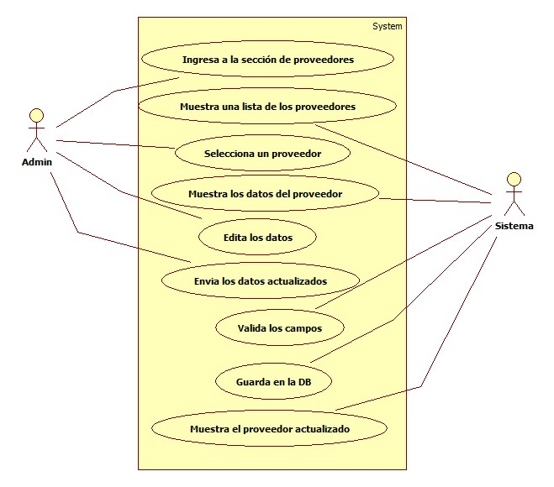

DATOS OBLIGATORIOS
DESCRIPCION
ID | CU_010

NOMBRE | Editar Proveedor

REQUERIMIENTOS FUNCIONALES | ACT-10

RESPONSABLE | Lilia Isabel Rojas Noguez [LIRN]

ACTUALIZADO POR | Lilia Isabel Rojas Noguez [LIRN]

FECHA DE CREACION | 24/01/2017 |  | FECHA DE ULTIMA ACTUALIZACION: |  | 2017-02-09

ACTORES | 1. Admin 2.Sistema

DESCRIPCION | El administrador editará proveedores ingresados en la base de datos.

EVENTO ACTIVADOR | El administrador editará proveedores ingresados en la BD, para tener un mejor control de los mismos.

PRECONDICIONES | El administrador de la empresa tendrá que tener a la mano la información necesaria para editar el proveedor que decea editar.

POSCONDICIONES | El administrador editará los proveedores para corregir cualquier anomalia.

FLUJO NORMAL | PASO | ACTOR |  | ACCION

 | 1 | Administrador |  | Ingresa a la sección de proveedores.

 | 2 | Sistema |  | Muestra una lista de los proveedores.

 | 3 | Administrador |  | Selecciona un proveedor.

 | 4 | Sistema |  | Muestra los datos del proveedor.

 | 5 | Administrador |  | Edita los datos.

 | 6 | Administrador |  | Envia los datos actualizados.

 | 7 | Sistema |  | Valida los datos

 | 8 | Sistema |  | Guarda en la DB.

 | 9 | Sistema |  | Muestra el proveedor actualizado.

 | PASO | ACTOR |  | ACCION

Flujos alternativos | 1 | Administrador |  | No cuenta con permisos necesarios.

 | 2 | Sistema |  | No responde.

 | 3 | Administrador |  | No ha sido registrado.

